상품제안서
토트 보냉 크로스백 | 상품코드: F26823

 |  |  |  |  |  |  | 02-412-0044 | www.easy1.co.kr
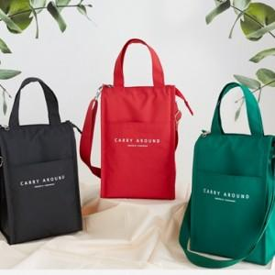

【상세/제작정보】 | 기본수량 미만 인쇄불가 스티커 제작및 부착 비용 별도 문의.

【인쇄/포장옵션】 | 전사 / OPP(비닐)

【공급단가】 | 수량 | 100~ | 300~ | 500~ | 1,000~ | 3,000~
*VAT별도 | 단가 | 16,620원 | 16,350원 | 15,960원 | 15,560원 | 15,290원

【상품 URL】 | http://www.easy1.co.kr/src/goods_detail.php?gdno=26823

